Funcionalidad A
Diseño de Casos de Prueba / Funcionalidades |  | Ejecucion
Mostrar
Campos para Ejecucion
Id de Caso | *0001 | Resultado Obtenido
Nombre de Caso de prueba | Agregar Clientes Nuevos | Aprobado
Estado del Caso de Prueba | Activo
Responsable | ELKIN ANDRES PINZON | Observaciones o Comentarios
Objetivo | La creación de nuevos clientes | N/A
Precondiciones | Ingreso a la Url-https://demo.opencart.com/admin/index.php?route=common/dashboard con usuario y clave de Pruebas
Paso a Paso | Ingresar a la url https://demo.opencart.com/admin/index.php?route=common/dashboard | Evidencia
 | Ingresar Credenciales User y Pasword | 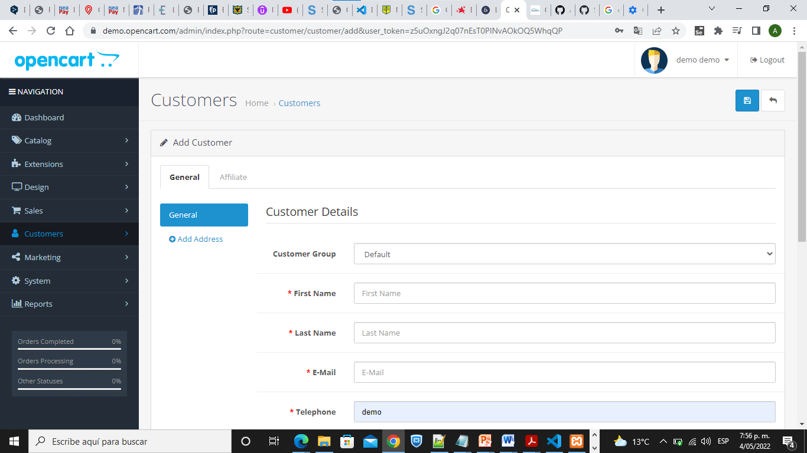
 | Posicionar el cursor sobre el menu /Navegacion/Clientes
 | Posicionar el cursor sobre el Boton Agregar Nuevo y dar clic

Resultado esperado del caso de prueba | Validacion de Ingreso a la pantalla Clientes y a sus dos pestañas General y Afiliado

Id de Caso | *0002 | Resultado Obtenido
Nombre de Caso de prueba | Campos Clientes | Pausado
Estado del Caso de Prueba | Activo
Responsable | ELKIN ANDRES PINZON | Observaciones o Comentarios
Objetivo | Validacion Ingreso de datos campos Pantalla clientes | Falta validar perfil para guardar los datos
Precondiciones | Ingreso a la Url-https://demo.opencart.com/admin/index.php?route=common/dashboard con usuario y clave de Pruebas
Paso a Paso | Ingresar a la url https://demo.opencart.com/admin/index.php?route=common/dashboard | Evidencia
 | Ingresar Credenciales User y Pasword | 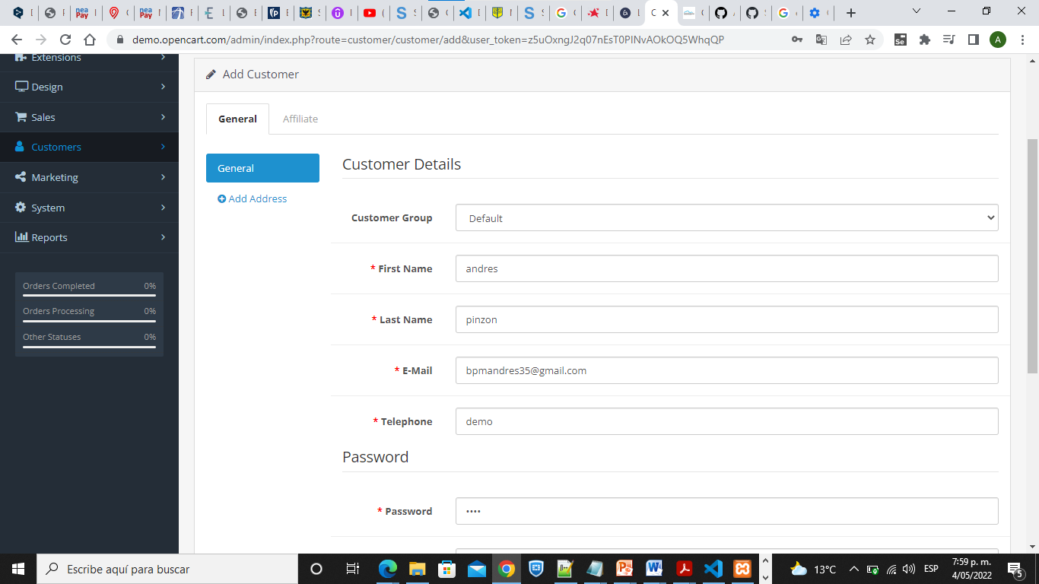
 | Posicionar el cursor sobre el menu /Navegacion/Clientes
 | Posicionar el cursor sobre el Boton Agregar Nuevo y dar clic
 | Ingresar los datos del cliente dentro de los campos
 | Dar clic en el Boton Guardar
Resultado esperado del caso de prueba | Validar todos los campos y verificar el ingreso de los datos y que estos se guarden

Id de Caso | *0003 | Resultado Obtenido
Nombre de Caso de prueba | Verificacion Botones Direccion | Aprobado
Estado del Caso de Prueba | Activo
Responsable | ELKIN ANDRES PINZON | Observaciones o Comentarios
Objetivo | Poder ingresar varias direcciones | Se pudo Agregar los datos
Precondiciones | Ingreso a la Url-https://demo.opencart.com/admin/index.php?route=common/dashboard con usuario y clave de Pruebas
Paso a Paso | Ingresar a la url https://demo.opencart.com/admin/index.php?route=common/dashboard | Evidencia
 | Ingresar Credenciales User y Pasword | 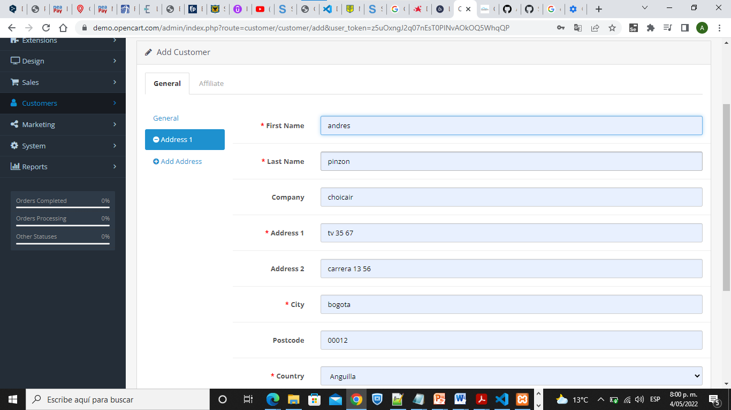
 | Posicionar el cursor sobre el menu /Navegacion/Clientes
 | Posicionar el cursor sobre el Boton Agregar Nuevo y dar clic
 | Posicionar el cursor sobre el Boton Añardir direccion
 | Validar El nuevo campo para ingresar los datos en el campo Direccion 2
 | Posicionar el cursor en el Boton Direccion prederteminada y Seleccionar
 | Dar clic en el Boton Guardar
Resultado esperado del caso de prueba | Poder ingresar las direcciones del cliente

Id de Caso | *0004 | Resultado Obtenido
Nombre de Caso de prueba | Mensaje de Advertencia | OK
Estado del Caso de Prueba | Activo
Responsable | ELKIN ANDRES PINZON | Observaciones o Comentarios
Objetivo | La pantalla nos muestra un mensaje de Advertencia por no ingresar los datos marcados | Mensaje de Advertencia por no ingresar datos
Precondiciones | Ingreso a la Url-https://demo.opencart.com/admin/index.php?route=common/dashboard con usuario y clave de Pruebas
Paso a Paso | Ingresar a la url https://demo.opencart.com/admin/index.php?route=common/dashboard | Evidencia
 | Ingresar Credenciales User y Pasword | 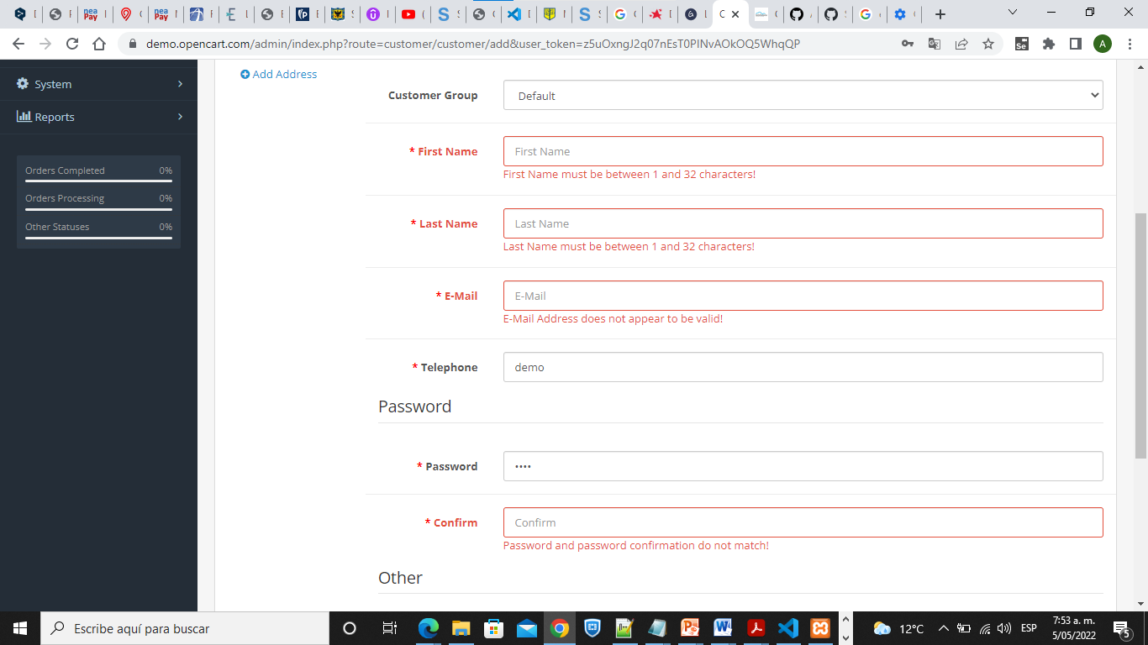
 | Posicionar el cursor sobre el menu /Navegacion/Clientes
 | Posicionar el cursor sobre el Boton Agregar Nuevo y dar clic
 | Dar clic en el Boton Guardar
 | Verificar mensaje Warning: You do not have permission to modify customers!
Resultado esperado del caso de prueba | Validar Mensaje de Warning por no Ingresar los datos del cliente

Id de Caso | *0005 | Resultado Obtenido
Nombre de Caso de prueba | Creación Centro de Costo | Error
Estado del Caso de Prueba | Activo
Responsable | ELKIN ANDRES PINZON | Observaciones o Comentarios
Objetivo | La creación de un centro de costos | Los campos de Tipo texto tambien se puede agregar nuemrioco cuando guardamos sale no sale el mensaje de validacion solo el de email
Precondiciones | Ingreso a la Url-https://demo.opencart.com/admin/index.php?route=common/dashboard con usuario y clave de Pruebas
Paso a Paso | Ingresar a la url https://demo.opencart.com/admin/index.php?route=common/dashboard | Evidencia
 | Ingresar Credenciales User y Pasword | 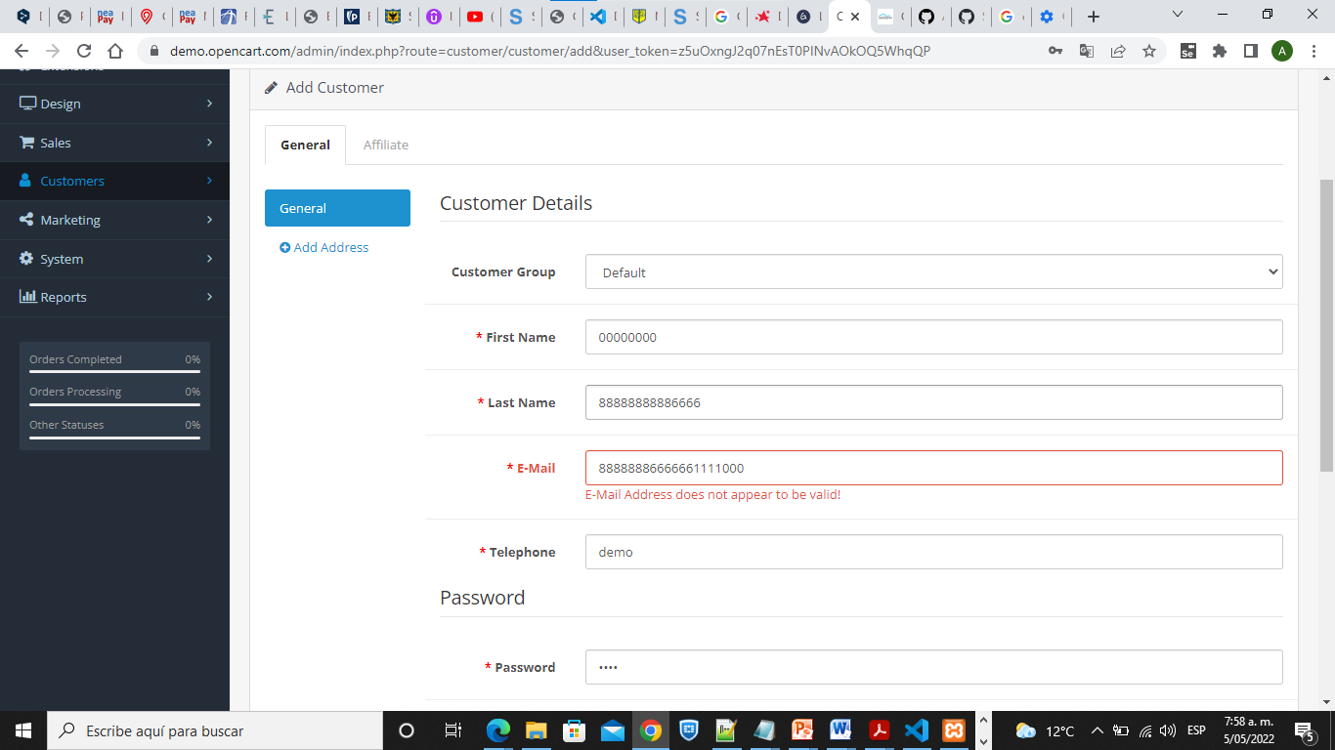
 | Posicionar el cursor sobre el menu /Navegacion/Clientes
 | Posicionar el cursor sobre el Boton Agregar Nuevo y dar clic
 | Validar los campos con valores de Texto y agregar Valores Numericos
 | Dar clic en el Boton Guardar
Resultado esperado del caso de prueba | Validacion de campos de tipo texto para que no se pueda ingresar datos numericos

Id de Caso | *0006 | Resultado Obtenido
Nombre de Caso de prueba | Cancelar Ingreso de cliente Nuevo | Aprobado
Estado del Caso de Prueba | Activo
Responsable | ELKIN ANDRES PINZON | Observaciones o Comentarios
Objetivo | Poder cancelar el ingreso de nuevo cliente
Precondiciones | Ingreso a la Url-https://demo.opencart.com/admin/index.php?route=common/dashboard con usuario y clave de Pruebas
Paso a Paso | Ingresar a la url https://demo.opencart.com/admin/index.php?route=common/dashboard | Evidencia
 | Ingresar Credenciales User y Pasword
 | Posicionar el cursor sobre el menu /Navegacion/Clientes
 | Posicionar el cursor sobre el Boton Agregar Nuevo y dar clic
 | Posicionar el cursor sobre el Boton Cancelar Nuevo y dar clic
Resultado esperado del caso de prueba | la pantalla Clientes despues de ingresar se puede cancelar el ingreso del nuevo cliente

